Model
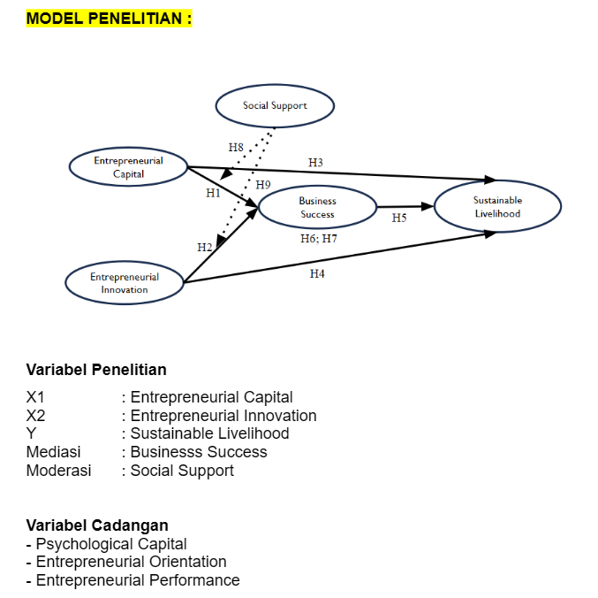

H1= EC berpengaruh positif terhadap BS
H2= EI berpengaruh positif terhadap BS
H3= EC berpengaruh positif terhadap SL
H4=EI berpengaruh positif terhadap SL
H5= BS berpengaruh positif terhadap SL
H6= BS memediasi EC dengan SL
H7= BS memediasi EI dengan SL
H8= SS memperkuat pengaruh EC terhadap BS
H9= SS memperkuat pengaruh EI terhadap BS

Variabel | Dimensi
Modal Kewirusahaan (Entrepreneurial Capital) | Modal Keuangan (Financial Capital) | FC1 | 1. Saya memiliki rencana keuangan untuk pembiayaan awal usaha saya
 |  | FC2 | 2. Saya memiliki akses dana, pinjaman dan kredit untuk menjalankan usaha
 |  | FC3 | 3. Saya memiliki peluang investasi atas usaha yang saya jalankan
 |  | FC4 | 4. Saya memiliki uang tunai dan sumber dana lainnya yang dapat saya gunakan untuk kebutuhan usaha
 |  | FC5 | 5. Saya mendapat bantuan atau dukungan dari pemerintah dalam menjalankan usaha
 | Modal Sosial (Social Capital) | SC1 | 6. Saya memiliki hubungan sosial yang baik dengan pelanggan dan pemasok yang sering berhubungan dengan usaha saya
 |  | SC2 | 7. Saya berkomunikasi dengan baik saat melayani pelanggan atau ketika berhubungan dengan pihak lain yang mendukung usaha saya
 |  | SC3 | 8. Saya melakukan kegiatan untuk mengenalkan usaha saya, melalui media sosial atau tempat promosi lainnya
 |  | SC4 | 9. Saya mendapat kepercayaan pelanggan terhadap produk dan layanan yang saya berikan
 |  | SC5 | 10. Usaha saya semakin dikenal karena pelanggan bercerita atau memberikan ulasan tentang pengalaman mereka
 | Modal Intelektual (Intellectual Capital) | IC1 | 11. Saya mampu menciptakan ide-ide baru untuk usaha saya, baik dalam cara promosi maupun dalam melayani pelanggan
 |  | IC2 | 12. Saya memahami bagaimana menjalankan usaha, termasuk cara melayani pelanggan, mengatur produk dan bekerja sama dengan pemasok
 |  | IC3 | 13. Saya mengetahui kondisi yang mempengaruhi usaha saya, seperti perubahan kebutuhan pembeli atau aturan yang berlaku
 |  | IC4 | 14. Saya bersemangat untuk mencoba peluang usaha baru demi menambah penghasilan atau mengembangkan usaha saya
 | Modal Manusia (Human Capital) | HC1 | 15. Saya memiliki pengetahuan dari pendidikan atau pengalaman belajar yang membantu saya menjalankan usaha
 |  | HC2 | 16. Saya pernah ikut pelatihan atau kursus yang bermanfaat untuk usaha saya
 |  | HC3 | 17. Saya menggunakan pengalaman kerja atau pengalaman sebelumnya untuk membantu menjalankan usaha saya
Inovasi Kewirausahaan (Entreprenurial Innovation Behavior) | Inovasi Teknologi (Technological Innovation) | TI1 | 18. Saya berusaha mempelajari teknologi baru yang dapat mendukung usaha saya
 |  | TI2 | 19. Saya mencari cara menggunakan teknologi agar produk atau layanan saya menjadi lebih baik
 |  | TI3 | 20. Saya bersedia mengeluarkan biaya untuk belajar teknologi baru yang bermanfaat bagi usaha saya
 |  | TI4 | 21. Saya menggunakan teknologi agar usaha saya bisa terus berjalan
 |  | TI5 | 22. Saya meningkatkan kemampuan saya dalam menggunakan teknologi untuk menjalankan usaha saya
 | Inovasi Bisnis (Business innovation) | BI1 | 23. Saya membuat hal-hal baru dalam usaha saya agar lebih menarik
 |  | BI2 | 24. Saya mengajak orang-orang di sekitar saya, termasuk pelanggan untuk memberikan ide atau saran bagi usaha saya
 |  | BI3 | 25. Saya menerapkan kreativitas untuk membuat usaha saya tetap maju dan berkembang
 | Kemampuan Menjalin Hubungan ( Relationship ability ) | RA1 | 26. Saya bertukar informasi atau pengalaman dengan orang lain untuk membantu perkembangan usaha saya
 |  | RA2 | 27. Saya bekerja sama dengan orang lain agar usaha saya bisa mendapatkan peluang yang lebih baik
 |  | RA3 | 28. Saya menjaga hubungan baik dengan pemasok dan selalu memberikan informasi dengan jelas
 |  | RA4 | 29. Saya dan orang-orang di sekitar saya saling memberi tahu jika ada acara atau kegiatan yang bermanfaat untuk pelaku usaha
Kesuksesan Bisnis (Business Success) | Kesuksesan finansial dan kepuasan pribadi ( financial success and personal fulfillment ) | FS1 | 30. Usaha saya sudah memberikan hasil keuangan yang baik
 |  | FS2 | 31. Saya mendapatkan keuntungan yang memuaskan dari usaha saya
 |  | FS3 | 32. Usaha saya sudah cukup untuk memenuhi kebutuhan saya
 | Kontribusi sosial, pengakuan dan keseimbangan kehidupan kerja ( Social contribution, recognition, and the work-life balance ) | CS1 | 33. Saya dapat mengatur waktu dengan baik serta menemukan keseimbangan antara menjalankan usaha dan kehidupan keluarga saya
 |  | CS2 | 34. Saya dihargai atau diakui oleh orang-orang sekitar karena usaha yang saya jalankan
 |  | CS3 | 35. Usaha saya ikut membantu perkembangan ekonomi di lingkungan tempat saya tinggal
 |  | CS4 | 36. Saya menyisihkan sebagian keuntungan untuk kegiatan sosial dan membantu orang lain
 | Otonomi dan kepuasaan ( Autonomy and satisfaction ) | AS1 | 37. Saya mampu menjalankan usaha saya sendiri (mandiri)
 |  | AS2 | 38. Saya puas dengan usaha yang saya jalankan saat ini
Dukungan Sosial (Social Support) | Dukungan Keluarga ( Family Support ) | FSP1 | Dukungan Keluarga ( Family Support ) | 39. Keluarga saya benar-benar berusaha membantu usaha saya
 |  | FSP2 |  | 40. Saya mendapatkan dukungan dan perhatian dari keluarga dalam menjalankan usaha
 |  | FSP3 |  | 41. Saya merasa nyaman bercerita atau membicarakan permasalahan usaha saya kepada keluarga
 |  | FSP4 |  | 42. Keluarga saya bersedia membantu saya saat saya perlu membuat keputusan penting berkaitan dengan usaha saya
 | Dukungan Teman ( Friends Support ) | FRP1 | Dukungan Teman ( Friends Support ) | 43. Teman-teman saya benar-benar berusaha membantu usaha saya
 |  | FRP2 |  | 44. Saya dapat mengandalkan teman-teman saya ketika saya mengalami kesulitan dalam menjalankan usaha
 |  | FRP3 |  | 45. Saya memiliki teman yang bisa saya ajak berbagi suka dan duka mengenai usaha saya
 |  | FRP4 |  | 46. Saya merasa nyaman membicarakan permasalahan usaha saya dengan teman-teman saya
 | Dukungan dari orang terdekat ( Significant others support ) | SOS1 | Dukungan dari orang terdekat ( Significant others support ) | 47. Saya memiliki seseorang yang dekat dengan saya (mentor usaha / yang lain) yang siap membantu ketika saya membutuhkan dukungan untuk usaha saya
 |  | SOS2 |  | 48. Saya memiliki seseorang yang dekat dengan saya (mentor usaha / yang lain) yang bisa saya ajak berbagi cerita tentang suka dan duka dalam menjalankan usaha
 |  | SOS3 |  | 49. Saya memiliki seseorang yang dekat dengan saya (mentor usaha / yang lain) yang membuat saya merasa tenang ketika saya menghadapi permasalahan dalam usaha
 |  | SOS4 |  | 50. Saya memiliki seseorang yang dekat dengan saya (mentor usaha / yang lain) yang peduli pada perasaan saya saat menjalankan usaha
Penghidupan Berkelanjutan (Sustainable Livelihood) | Penghidupan Berkelanjutan (Sustainable Livelihood) | SLH1 | 51. Ketahanan pangan / persediaan makanan di rumah saya meningkat / lebih baik
 |  | SLH2 | 52. Saya menjadi bagian dari lingkungan yang mendukung, di mana saya merasa diterima, dihargai dan dapat berpartisipasi
 |  | SLH3 | 53. Saya mampu memberikan pendidikan yang berkualitas untuk anak-anak saya
 |  | SLH4 | 54. Saya berperan dalam pengambilan keputusan penting di keluarga
 |  | SLH5 | 55. Kualitas kesehatan di keluarga saya meningkat / menjadi lebih baik
 |  | SLH6 | 56. Saya lebih mandiri, baik secara sosial maupun ekonomi

Variabel | Dimensi
Modal Psikologi (Psychological Capital) | Harapan (Hope) | HP1
 |  | HP2
 |  | HP3
 |  | HP4
 | Kepercayaan Diri (Self Efficacy) | SE1
 |  | SE2
 |  | SE3
 | Optimisme (Optimism) | OP1
 |  | OP2
 |  | OP3
 | Ketangguhan (Resilience) | RE1
 |  | RE2
Orientasi Kewirausahaan (Entrepreneurial Orientation) | Pengambilan Risiko (Risk Taking) | RT1
 |  | RT2
 | Inovasi (Innovativeness) | INN1
 |  | INN2
 |  | INN3
 | Proaktivitas (Proactivity) | PRO1
 |  | PRO2
 | Ketekunan (Perseverance) | PSV1
 |  | PSV2
 |  | PSV3
 | Semangat (Passion) | PSS1
 |  | PSS2
Kinerja Kewirausahaan (Entrepreneurial Performance) | Kinerja Kewirausahaan (Entrepreneurial Performance) | EP1
 |  | EP2
 |  | EP3
 |  | EP4
 |  | EP5
 |  | EP6
 |  | EP7

